Додаток №2
 |  |  |  |  |  |  |  |  | Додаток №2 до Запиту 2917/2918
Форма цінової пропозиції

(Назва Учасника), надає свою пропозицію щодо участі в тендері на закупівлю універсальних наборів на випадок НС
Відомості про підприємство |  |  |  | Повне найменування учасника – суб’єкта господарювання
 |  |  |  | Ідентифікаційний код за ЄДРПОУ або реєстраційний номер облікової картки платника податків
 |  |  |  | Реквізити (адреса - юридична та фактична, телефон, факс, телефон для контактів, e-mail, розрахунковий рахунок)
Відомості про особу (осіб), які уповноважені представляти інтереси Учасника |  |  |  | (Прізвище, ім’я, по батькові, посада, контактний телефон).

№ п/п | Технічні характеристики та опис |  |  |  |  |  | Кількість в наборі | ОВ | Ціна, за одиницю, (з урахуванням всіх податків і зборів) * | Вартість, грн., (з урахуванням всіх податків і зборів) *

 | Запит** |  |  | Пропозиція
 | Назва | Приклад візуалізації | Характеристики | Назва (вказати модель (торгову марку) | Візуалізація | Характеристики (вказати виробника, параметри та характеристики продукції) | Запит
1 | Павербанк (в асортименті) |  | Ємність батареї: 20 000 мА*год; Тип акумулятору: літій-полімерний (Li-pol); Матеріал корпусу: полікарбонат; Потужність: не менше 20 Вт; Вихідні інтерфейси: 2 USB, Type-C; Вхідні інтерфейси: Micro-USB, Type-C; Особливості: звичайна та швидка зарядка; Додатково: наявність інтерфейсу з індикатором рівня заряду; Комплектація: павербанк, кабель Micro-USB; Колір: білий або чорний. |  |  |  | 1 | шт |  | 0.00
2 | Плед флісовий | 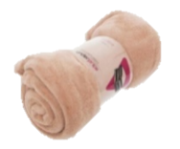 | Матеріал: фліс; Склад: 100% поліестер; Щільність: 200 г/м2; Розмір: не менше 130х170 см; Колір: в асортименті; Особливості: виріб створить оптимально комфортну температуру незалежно від температури; ковдра легка і м'яка, не колюча. На етикетці обов'язково має бути зазначено: - склад сировини - Інструкція з догляду - розмір виробу - Дані виробника та його адреса |  |  |  | 1 | шт |  | 0.00
3 | Налобний ліхтар |  | Колір світлодіода: білий; Потужність світового потоку: не менше 100 лм; Елементи живлення: 3 x AAA; Матеріал: пластиковий корпус; Дальність луча: від 100 м; Режими роботи: 100% / 50% / імпульсний / викл; (3 режими: максимальний, мінімальний і імпульсний); Вага: 70-150 г. |  |  |  | 1 | шт |  | 0.00
4 | Батарейки |  | Батарейка марганцевої-цинкової системи з лужним електролітом, не містить кадмію і ртуті; Типорозмір: AAA (LR03, R03); Напруга: 1.5 В; Фасування: поштучно або в упаковці. |  |  |  | 6 | шт |  | 0.00
5 | Санітайзер |  | Тип засобу: антисептик; Вміст спирту: із спиртом; Дія: антибактеріальна, антисептична, дезінфекція; Колір: без кольору; Склад: етиловий спирт, вода, гліцерин, ароматизатор; Упаковка: пластик; Об'єм: не менше 100 мл. / |  |  |  | 1 | шт |  | 0.00
6 | Сірники побутові | 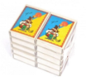 | Довжина: 42 мм, Матеріал: якісне дерево та сірна суміш, Кількість в коробці: 38 шт., Кількість в одній упаковці: 10 шт., Упаковка: кортонна коробка зі стрічною для піджигання сірника (51х37,5х12,5 мм) Виробник: Україна. |  |  |  | 1 | уп |  | 0.00
7 | Одноразовий душ |  | Комплектація: 1 упаковка містить одноразову пінну губку з дерматологічним гелем та рушником; Розмір рушника: не менше 30х50 см; Розмір губки: не менше 12х20 см. |  |  |  | 5 | уп |  | 0.00
8 | Антибактеріальні вологі серветки |  | Тип засобу: вологі серветки; Клас: антибактеріальний; Тип упаковки: упаковка з пластиковим клапаном; Аромат: нейтральний; Вміст спирту: без спирту; Матеріал: неткане волокно; Особливості: мають протимікробну і антибактеріальною дію Призначення: гігієнічна дезінфекція рук і шкіри Штук у пачці: не менше 120 шт. |  |  |  | 1 | уп |  | 0.00
9 | Туалетний папір | 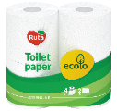 | Вид: туалетний папір; Тип: побутовий рулон; Матеріал основи: целюлоза; Кількість шарів: двошаровий; Відтінок: білий; Кількість в упаковці: 4 шт.; Кількість відривів/аркушів в 1 рулоні: від 120 відривів; Аромат: не ароматизований. |  |  |  | 1 | уп |  | 0.00
10 | Термоковдра |  | Тип виробу: рятувальна ковдра Матеріал: ізотермічна поліетиленова фольга з алюмінієвим напиленням Розміри: 210х160 см. |  |  |  | 1 | шт |  | 0.00
11 | Плащ-дощовик |  | Тип виробу: плащ-дощовик; Сезон: демісезонний; Призначенні: захищає від промокання; Стать: унісекс; Колір: в асортименті; Особливості моделі: з капюшоном, На кнопках виготовлений з міцного матеріалу; Матеріал: поліетилен/полівінілхлорид (ПВХ); Розмір: універсальний. |  |  |  | 1 | шт |  | 0.00
12 | Пакети для сміття |  | Тип засобу: пакети для сміття; Склад: поліетилен високої щільності, можливі технологічні домішки та барвники; Об’єм: 35 л; Кількість в рулоні: 30 шт. |  |  |  | 1 | рулон |  | 0.00
13 | Паперові рушники | 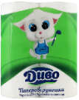 | Тип: рушник паперовий; Вид: в рулоні; Кількість шарів: двошаровий Матеріал основи: целюлоза; Відтінок: білий; Кількість відривів/аркушів в 1 рулоні: від 50 шт; Кількість в упаковці: 2 шт. |  |  |  | 1 | уп |  | 0.00
14 | Універсальний кабель для електроніки | 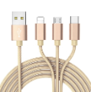 | Кабель універсальний, здатний заряджати 1-3 гаджета одночасно, що забезпечується спеціальним розташуванням роз'ємів; Тип конекторів: USB, Lighting, USB Type-C, Micro-USB; Довжина кабелю: від 0,5 до 1,5 м; Провід має нейлонове обплетення або інше захисне покриття. |  |  |  | 1 | шт |  | 0.00
15 | Набір пластикового посуду | 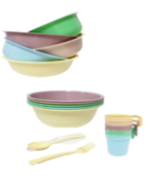 | Компактний набір столового посуду для 1 особи Склад: 1 миска, 1 кружка, набір столових приладів (ложка та виделка) в легкій сумці або зіп-пакеті; Призначення: для багаторазового використання; Матеріал: поліпропілен (щільний пластик); Об'єм: миска: не менше 1000 мл; кружка: не менше 350 мл. |  |  |  | 1 | шт |  | 0.00
16 | Запальничка |  | Тип запальнички: газова; Призначення: універсальне; Особливість запальнички: кишенькова, одноразова; Матеріал: пластик; Колір: в асортименті. |  |  |  | 1 | шт |  | 0.00
17 | Скотч армований |  | Високоякісна армована стрічка на тканинній основі; липка і міцна, не рветься і не розтягується при натягу. Водонепроникна, стійка до погодних умов, до іржі, фізичних навантажень та тертя. Витримує температуру до 80°С. Застосовується всередині та зовні приміщень. Відмінно приклеюється до тканин, пластику, скла, плівок, кераміки, металу; довжина: 20 м; ширина: 4.5 см; товщина: 150 мкм. |  |  |  | 1 | шт |  | 0.00
18 | Мультитул | 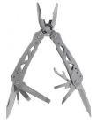 | Тип товару: мультитул; Тип мультитула: міні мультитул, кишеньковий; Призначення: для велосипеду, для рибалки, для полювання, для туризма, для автомобіля; Кількість функцій: не менше 10; Основні інструменти мультитула: кусачки, плоскогубці, викрутка, ніж, відкривачка для пляшок, консервний ніж, пилка для нігтів. Колір: сірий; Матеріал: міцний корпус, нержавіюча сталь. |  |  |  | 1 | шт |  | 0.00
19 | Листівка-вкладиш | 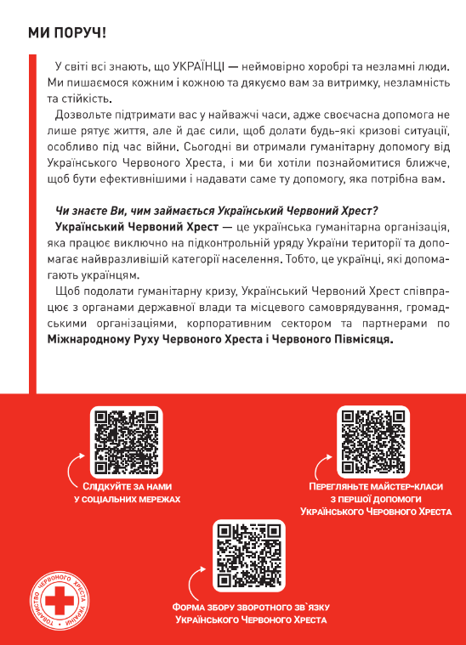 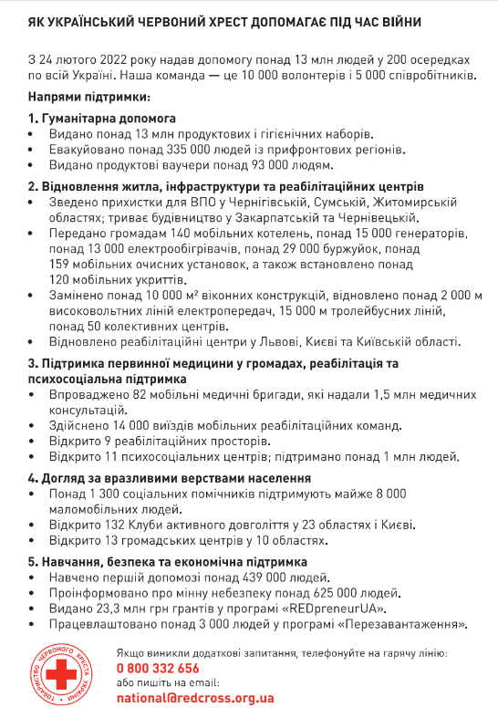 | Тип виробу: листівка-вкладиш; Розмір: А5 (210*148 мм); Матеріал: папір крейдований 115 г/м2; Особливості: фарбовість 4+4, без оздоблення (відповідно до поданої візуалізації); Макет надається переможцю |  |  |  | 1 | шт |  | 0.00
 | Картонна коробка з брендуванням 14000шт | 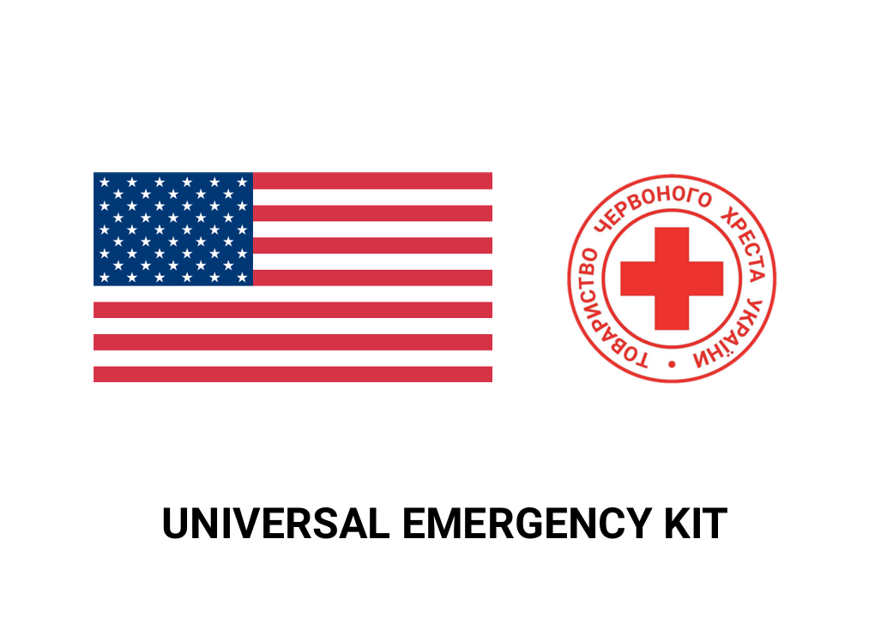 | Біла коробка чотириклапанна з п’ятишарового гофрокартону щільністю 580 г/м2. Розмір коробки підбирається відповідно до наповнення набору. Фарбованість нанесення: 4+0 (Друк На Коробці). Коробка повинна містити з двох сторін логотип Українського Червоного Хреста та логотип партнера з назвою набору, які відцентровані відносно сторін коробки. Назва набору прописується під логотипами. З інших двох сторін повинен розміщуватись актуальний склад набору з терміном придатності (місяць та рік) та вага набору. Написи на коробці: українська, англійська. Шрифт: Roboto Bold. Кольори: червоний, чорний, білий, синій. Макет розробляється постачальником на основі поданого прикладу візуалізації (Додаток 4) з дотриманням стандартів (Додаток №4) та надається на погодження ініціатору закупівлі. |  |  |  | 1 | шт |  | 0.00
20 | Картонна коробка з брендуванням 400шт | 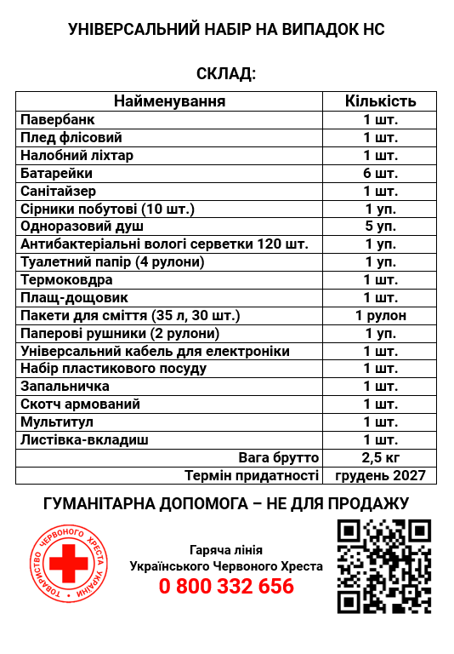 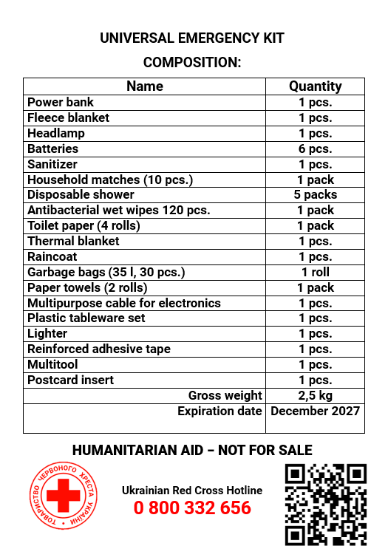 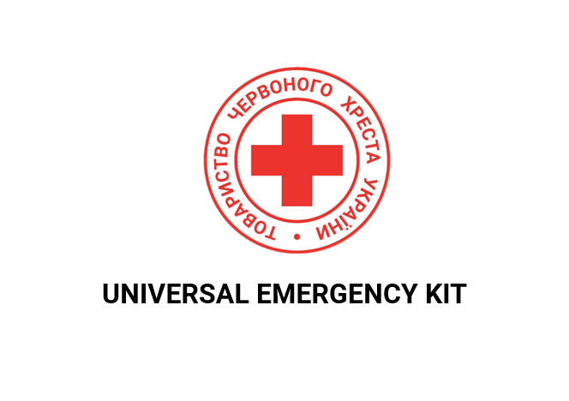
Всього вартість 1 набір, грн* |  |  |  |  |  |  |  |  | 0.00
Всього вартість 14400 наборів, грн* |  |  |  |  |  |  |  |  | 0.00
* Товариство Червоного Хреста України є громадською неприбутковою організацією і просить надати максимальні знижки на товар, вказаний у ціновій пропозиції.
** Закупівля відбувається одним лотом
Примітка: вартість одиниці продукції та загальну вартість пропозиції потрібно заповнювати у гривнях, зазначаючи цифрове значення, яке має не більше двох знаків після коми.
Увага! Додаткові вимоги |  | Учасники повинні надати розрахунки ціни за набор: 1. Вартість доставки, розвантаження та завантаження товару, маркування, брендування та пакування мають бути включеними у вартість набору. Набори в коробках повинні транспортуватись на паллетах. (точна адреса буде надана переможцю закупівлі). Ціна, що надається, має бути із врахуванням всіх прямих податків, митних зборів і ПДВ, та бути в грн.). 2. Після отримання цінових пропозицій Товариство Червоного Хреста України залишає за собою право вимагати від Учасників надання фізичного зразка набору, що пропонується, для підтвердження відповідності, в тому числі з метою його тестування, апробації або внутрішньої перевірки якості. Учасник має бути готовий протягом 3-5 (трьох-п’яти) календарних днів з моменту отримання відповідного повідомлення надати Організатору зразок набору. Зразок набору надається Учасником за власний рахунок. Після завершення перевірки якості зразок повертається Учаснику. 3. Терміни придатності мають бути не менше ніж 8 місяців від дати поставки. Вся продукція повинна мати фасування не раніше 2026 року. 4. Постачальник повинен вказати: торгові марки продукції, країну походження, надати фото запропанованих товарів та сертифікати якості на них, та вказати терміни придатності продукції. 5. Кожна партія товару повинна супроводжуватись такими документами, як сертифікат відповідності / чи якісне посвідчення / чи висновки державної санітарно-епідеміологічної експертизи (подається документ, в залежності від виду товару, який постачається), які підтверджують його походження, якість та безпеку, відповідність державним стандартам (ґатунок, категорія, дата виготовлення на підприємстві, термін реалізації, умови зберігання тощо). Документи, що супроводжують товар та упаковка товару повинні містити чітку інформацію про дату виготовлення товару. 6. Постачальник може запропонувати власне фасування та кількість продукту, що відповідає запиту. 7. Переможець тендеру зобов'язаний поставити продукцію у відповідності до под
 | Пропозицію надати у форматі .pdf та у форматі Exel
Умови оплати: _________________ (прописати)
Термін доставки з дати підписання договору: _________________ (календарних днів, прописати)

Ми ознайомлені та погоджуємося з Умовами типового Договору ТЧХУ (Додаток №5 до Запиту).
Ми погоджуємося з умовами, що Замовник має право розділити дану закупівлю між декількома постачальниками за умови наявності більш вигідних умов на різні позиції.
Ми погоджуємося з умовами, що Ви можете відхилити нашу чи всі надані пропозиції, та розуміємо, що Ви не обмежені у прийнятті будь-якої іншої пропозиції з більш вигідними для Вас умовами.
Ми погоджуємось зафіксувати цінову пропозицію протягом 90 днів календарних днів з моменту подачі
Подаючи свою пропозицію ми підтверджуємо повну комплектацію та відповідність умовам зазначеним в Запиті.
Учасники повинні надсилати цінові пропозиції з підписом і печаткою (за наявності).

 |  |  | Керівник організації/ФОП:____________________________ ( ____________________)
 |  |  | МП підпис ПІБ

